AM und Bildung
Arbeitsmarkt und Bildung in Wien
 | Nov-25

Arbeitsmarktdaten im Kontext von Bildungsabschlüssen:
Das mit Abstand höchste Arbeitslosigkeitsrisiko haben Personen, die keinen über die Pflichtschule hinausgehenden Bildungsabschluss vorweisen können.

Wichtige Arbeitsmarktdaten auf einen Blick

 |  |  | Veränd. zum Vorjahr
 | Bestand/Quote |  | absolut | in%

Arbeitslose Personen | 125,674 |  | 7,062 | 6.0%
Frauen | 55,222 |  | 4,534 | 8.9%
Männer *) | 70,452 |  | 2,528 | 3.7%
Unselbständig Beschäftigte | 941,644 |  | 7,463 | 0.8%
Frauen | 459,255 |  | 5,140 | 1.1%
Männer *) | 482,389 |  | 2,323 | 0.5%
Arbeitslosenquote - nationale Berechnung | 11.8% |  | 0.5% | -Punkte
Frauen | 10.7% |  | 0.7% | -Punkte
Männer *) | 12.7% |  | 0.3% | -Punkte

 | arbeitslose Personen |  | offene Stellen

 | Bestand | Anteil | Bestand | Anteil

Gesamt | 125,674 | 100% | 12,192 | 100%
maximal Pflichtschule | 57,995 | 46.1% | 4,394 | 36.0% | 46,1%
Lehre | 23,041 | 18.3% | 3,571 | 29.3% | 18,3%
Mittlere technisch-gewerbliche Schule | 737 | 0.6% | 25 | 0.2% | 64,5%
Mittlere kaufmännische Schule | 2,118 | 1.7% | 23 | 0.2% | 29,3%
sonstige mittlere Schule | 2,554 | 2.0% | 371 | 3.0%
Allgemeinbildende höhere Schule | 11,712 | 9.3% | 42 | 0.3%
Höhere technisch-gewerbliche Schule | 2,551 | 2.0% | 568 | 4.7%
Höhere kaufmännische Schule | 2,220 | 1.8% | 157 | 1.3%
sonstige höhere Schule | 3,493 | 2.8% | 1,847 | 15.1%
Akademie | 377 | 0.3% | 47 | 0.4%
Fachhochschule | 1,905 | 1.5% | 509 | 4.2%
Universität, Hochschule, Pädagogische Hochschule | 16,723 | 13.3% | 638 | 5.2%

46,1% der arbeitslosen Personen hat lediglich Pflichtschulausbildung, 18,3% verfügen über einen Lehrabschluss; in Summe weisen 64,5% aller arbeitslosen Personen maximal Lehrausbildung auf. Personen mit Lehrabschluss sind allerdings im Vorteil: 29,3% der (sofort verfügbaren) offenen Stellen verlangt diese Qualifikation.

Bestand arbeitsloser Personen nach Ausbildung und Geschlecht

 | Frauen N = 55.222 | Männer *) N = 70.452
Pflichtschule | 44.3% | 47.6%
Lehre | 14.7% | 21.2%
BMS | 4.9% | 3.8%
AHS | 9.9% | 8.9%
BHS | 6.9% | 6.3%
Uni, FH, Akademie | 19.0% | 12.1%

 |  |  |  |  | 47,6%
 |  |  |  |  | 44,3%
 |  |  |  |  | 14,7%
 |  |  |  |  | 21,2%

Bei der differenzierten Betrachtung arbeitsloser Personen nach Geschlecht zeigt sich ein geringer Unterschied beim Anteil von Personen mit Pflichtschulausbildung (Männer: 47,6%, Frauen: 44,3%), deutlicher ist der Unterschied jedoch beim Anteil von Personen mit Lehrabschluss: 14,7% der arbeitslosen Frauen, aber 21,2% der arbeitslosen Männer haben eine Lehrausbildung absolviert.

Arbeitslosenquote1 nach Ausbildung

 | Nov 25 | Nov 24 | ALQ-Gesamt | ALQ-Gesamt
Pflichtschulausbildung | 30.7% | 30.2% | 11.8% | 11.3%
Lehrausbildung | 11.5% | 11.0% | 11.8% | 11.3%
BMS | 7.8% | 7.5% | 11.8% | 11.3%
AHS | 9.2% | 8.8% | 11.8% | 11.3%
BHS | 7.1% | 6.5% | 11.8% | 11.3%
Akadem. Ausbildung, FH | 5.2% | 4.6% | 11.8% | 11.3%

Arbeitslosenquote1 nach Ausbildung im Zeitverlauf

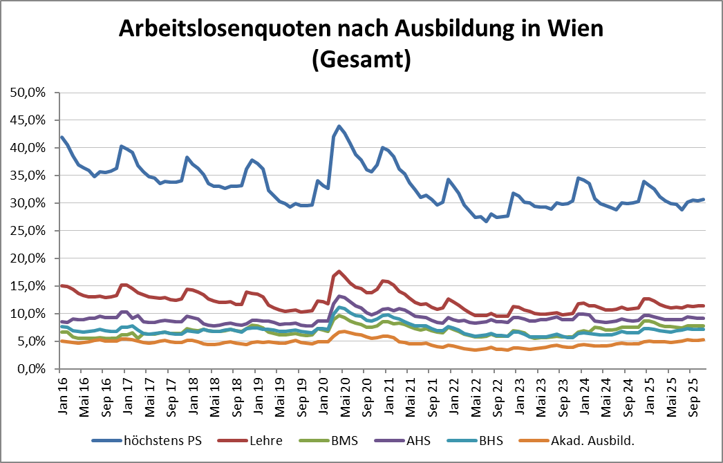

1 Vorgemerkte Arbeitslose einer Bildungsebene bezogen auf das Arbeitskräftepotential (Arbeitslose + unselbstständig Beschäftigte des Jahres) derselben Bildungsebene; die Gliederung der Beschäftigtenbasis nach Bildungsabschluss wurde nach Ergebnissen der Arbeitskräfteerhebung (unselbeständig Erwerbstätige nach LFK) errechnet

verwendete Abkürzungen:
AHS: Allgemeinbildende höhere Schule
BHS: Berufsbildende höhere Schule (Höhere technisch-gewerbliche Schule, Höhere kaufmännische Schule, Sonstige höhere Schule)
BMS: Berufsbildende mittlere Schule (Mittlere technisch-gewerbliche Schule, Mittlere kaufmännische Schule, Sonstige mittlere Schule)

*) Männer und Personen mit alternativem Geschlechtseintrag

